Layout Screen
Detail Design | Project | ASOFT - ERP.NET | ID Screen | CRMF2061 | Created By | Tấn Đạt | Updated By | Tấn Đạt
 | Module | ASOFT-CRM | Name Screen | Đánh giá hỗ trợ khách hàng | Created Date | 09/02/2018 | Updated Date | 09/02/2018

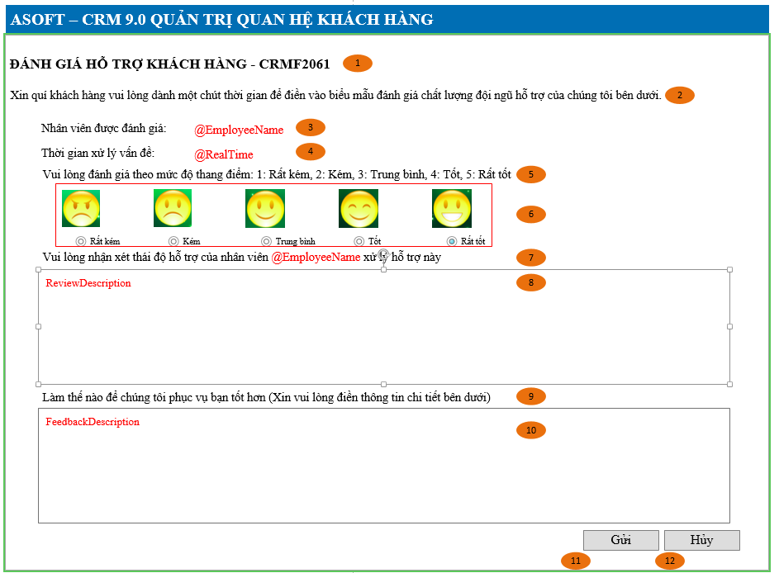
Layout |  |  |  |  |  |  | Overview
 |  |  |  |  |  |  | Sử dụng màn hình này để: Cho phép khách hàng cập nhật đánh giá

 |  |  |  |  |  |  | Flow Screen
 |  |  |  |  |  |  | Login -> Nghiệp vụ -> Khách hàng đánh giá

